Sheet1
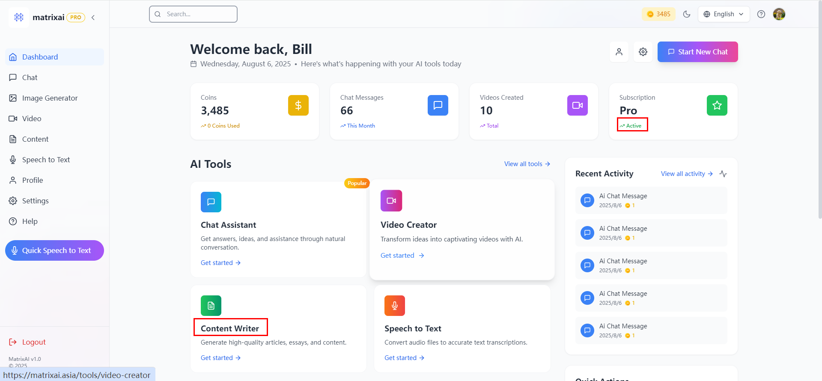

English | Chinese Simplified | Chinese Traditinal
active | 有效 | 有效
content writer | 内容创作器 | 內容創作器

Sheet2
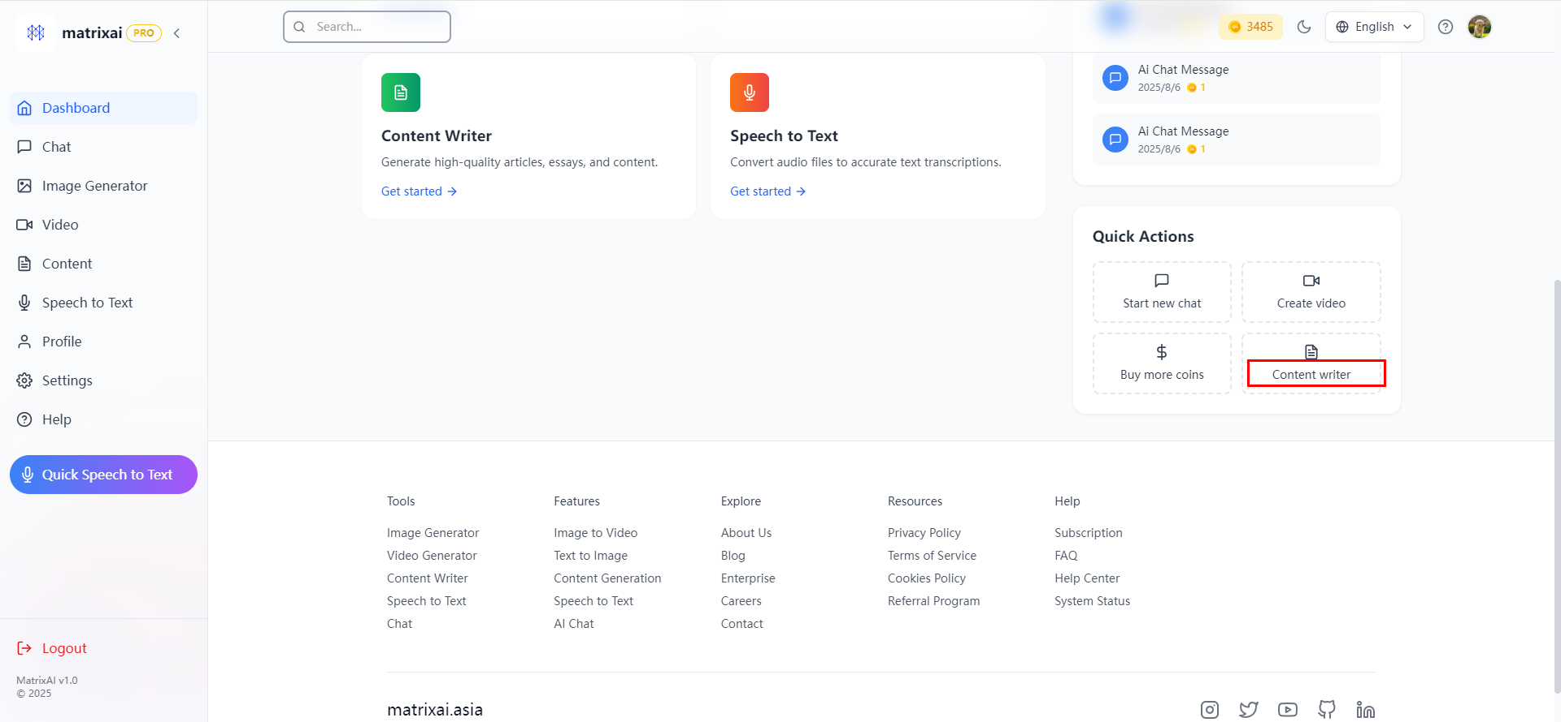

English | Chinese Simplified | Chinese Traditinal
content writer | 内容创作器 | 內容創作器

Sheet3
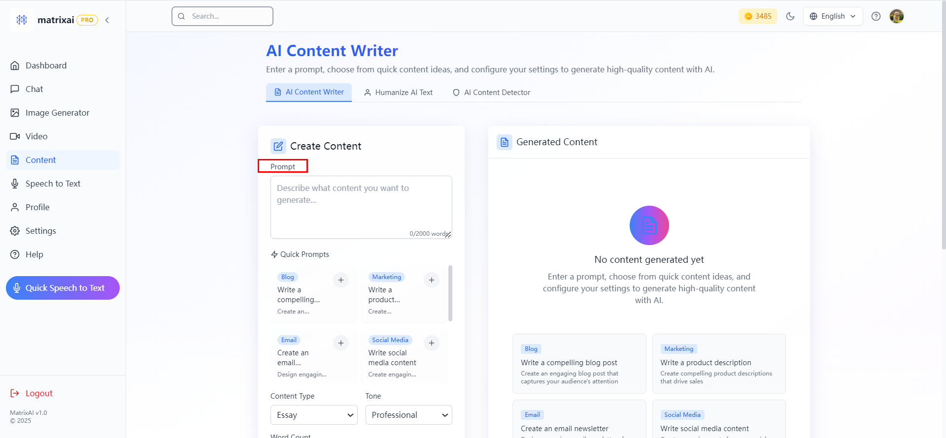

English | Chinese Simplified | Chinese Traditinal
Prompt | 指令 | 指令

Sheet4
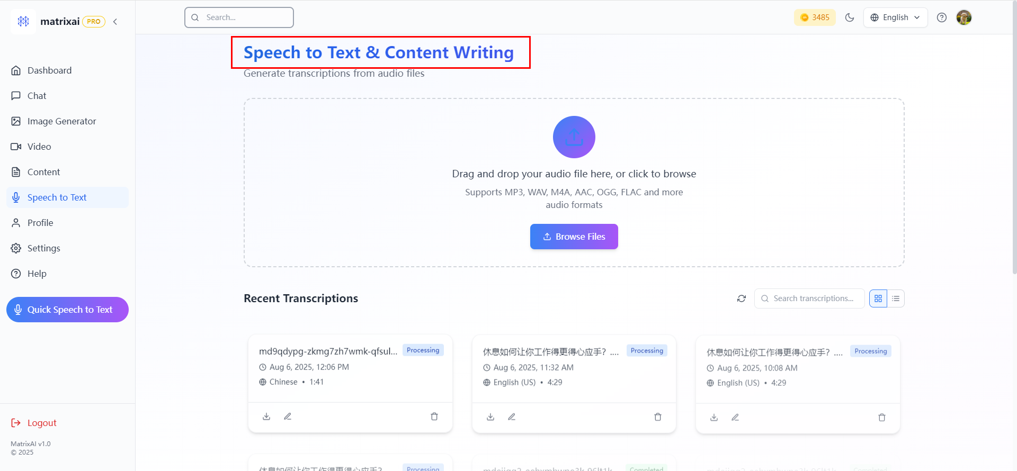

English | Chinese Simplified | Chinese Traditinal
Speech to Text & Content Writing | 语音转文字与内容撰写 | 語音轉文字與內容撰寫

Sheet5
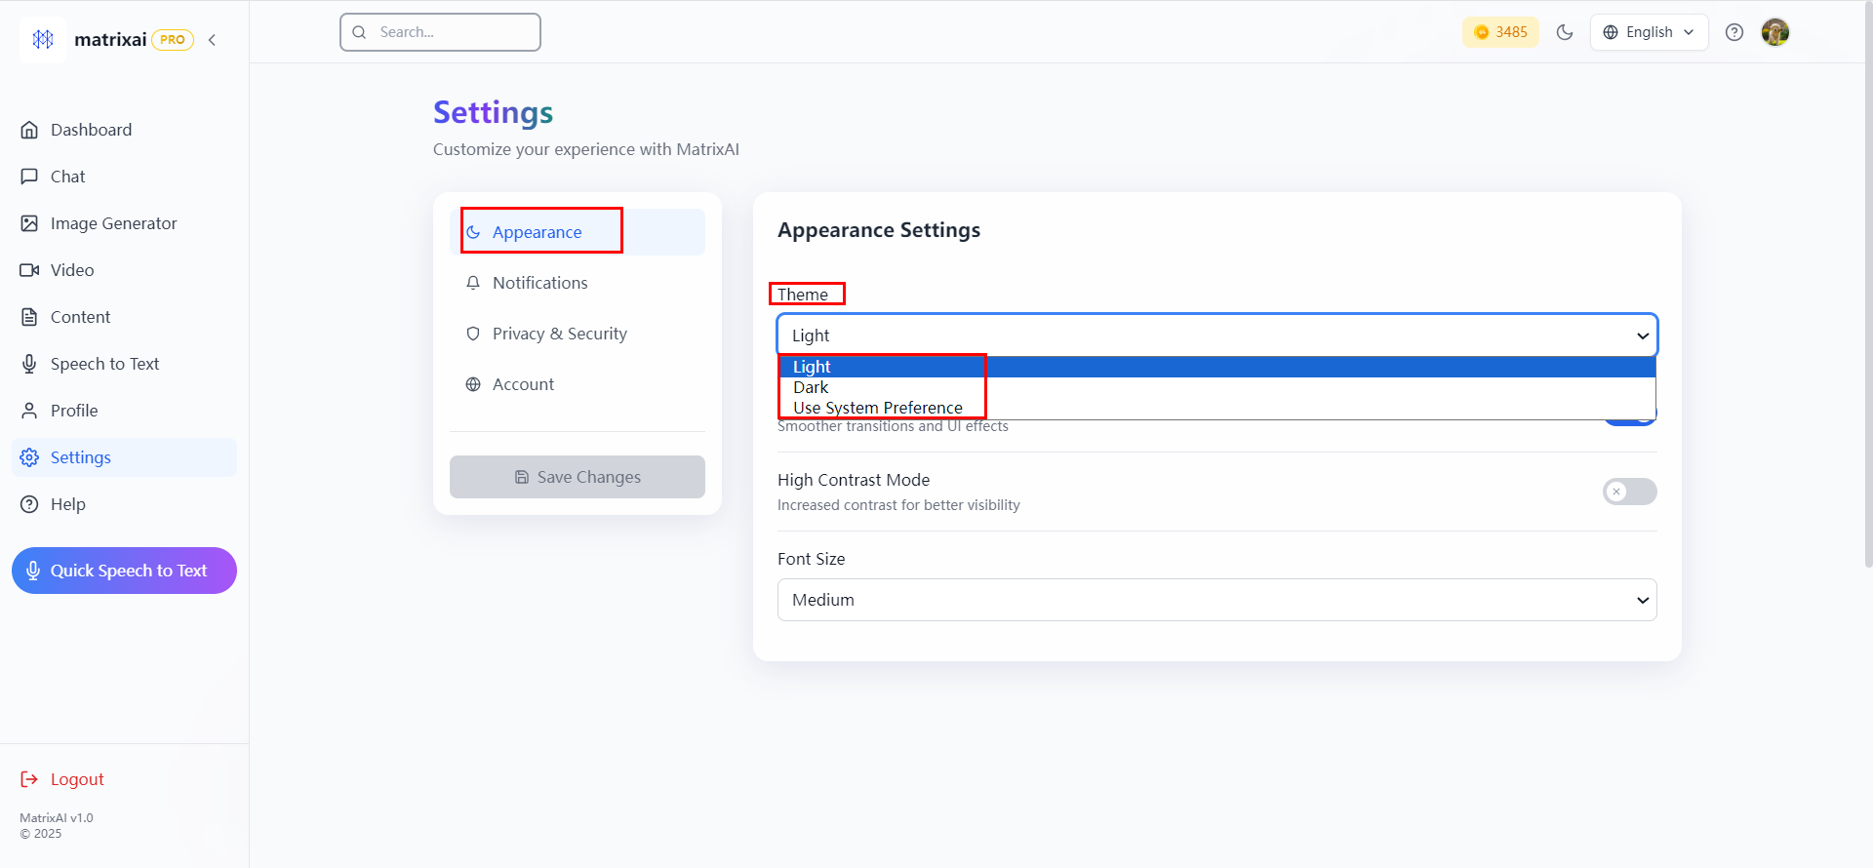

English | Chinese Simplified | Chinese Traditinal
Appearance | 外观 | 外觀
Theme | 主题 | 主題
Light | 浅色 | 淺色
Dark | 深色 | 深色
Use System Preference | 使用系统偏好设置 | 使用系統偏好設置

Sheet6
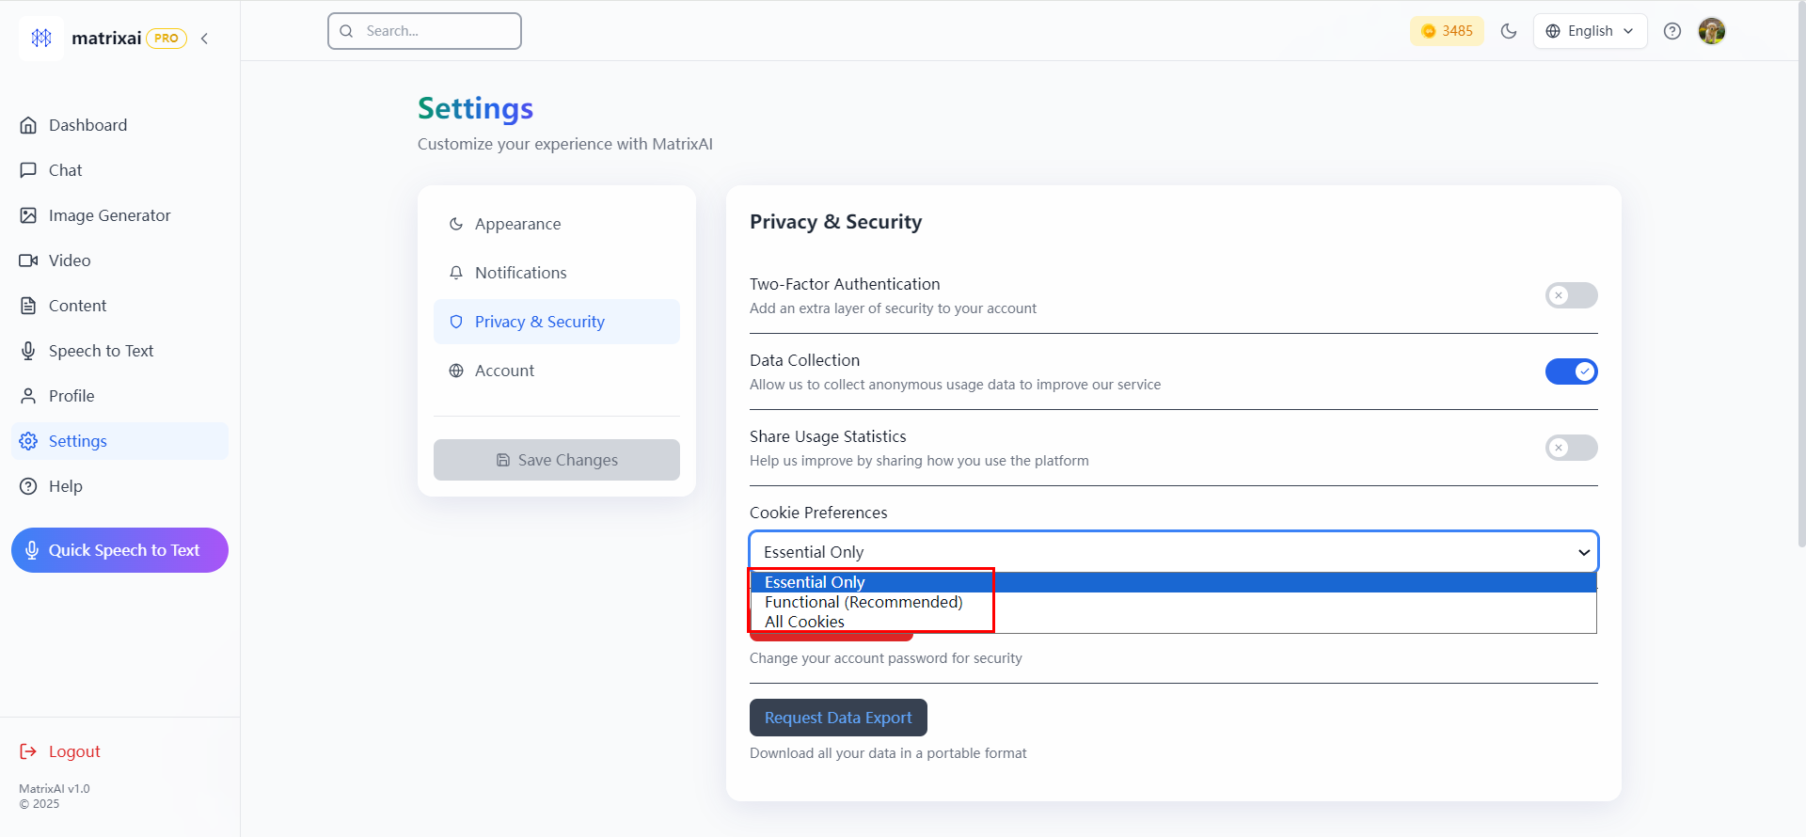

English | Chinese Simplified | Chinese Traditinal
Essential Only | 仅必要 | 僅必要
All Cookies | 所有 Cookie | 所有 Cookie

Sheet7
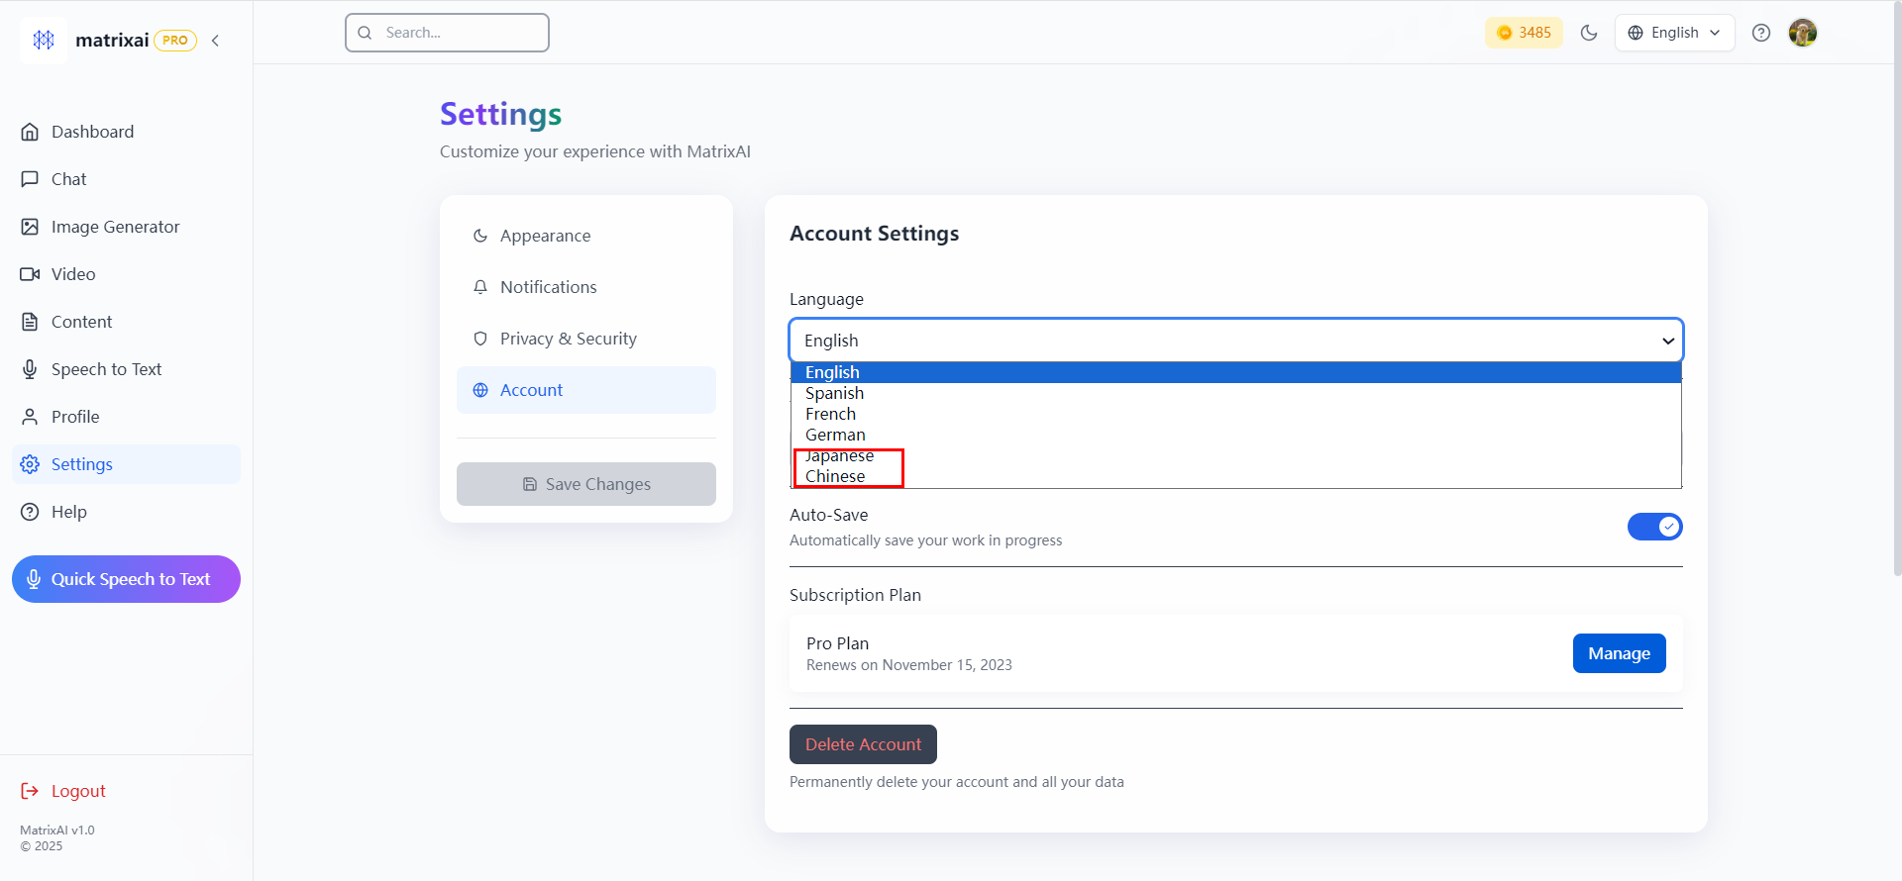

English | Chinese Simplified | Chinese Traditinal
Japanese | 日文 | 日文
Chinese | 中文 | 中文

Sheet8
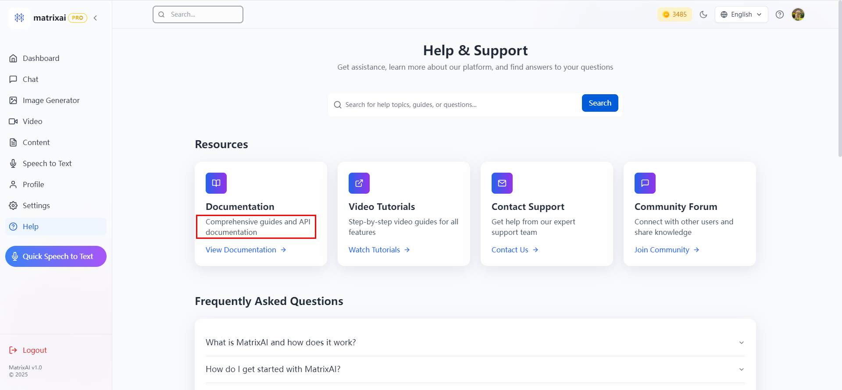

English | Chinese Simplified | Chinese Traditinal
Comprehensive guides and API documentation | 综合指南与 API 文档 | 綜合指南與 API 文檔

Sheet9
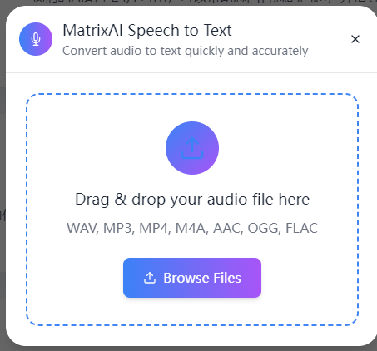

English | Chinese Simplified | Chinese Traditinal
MatrixAI Speech to Text | MatrixAI 语音转文字 | MatrixAI 語音轉文字
Convert audio to text quickly and accurately | 快速精准地将音频转换为文字 | 快速精准地將音頻轉換為文字
Drag & drop your audio file here | 将音频文件拖放至此处 | 將音頻文件拖放至此處
Browse Files | 浏览文件 | 瀏覽文件

Sheet10
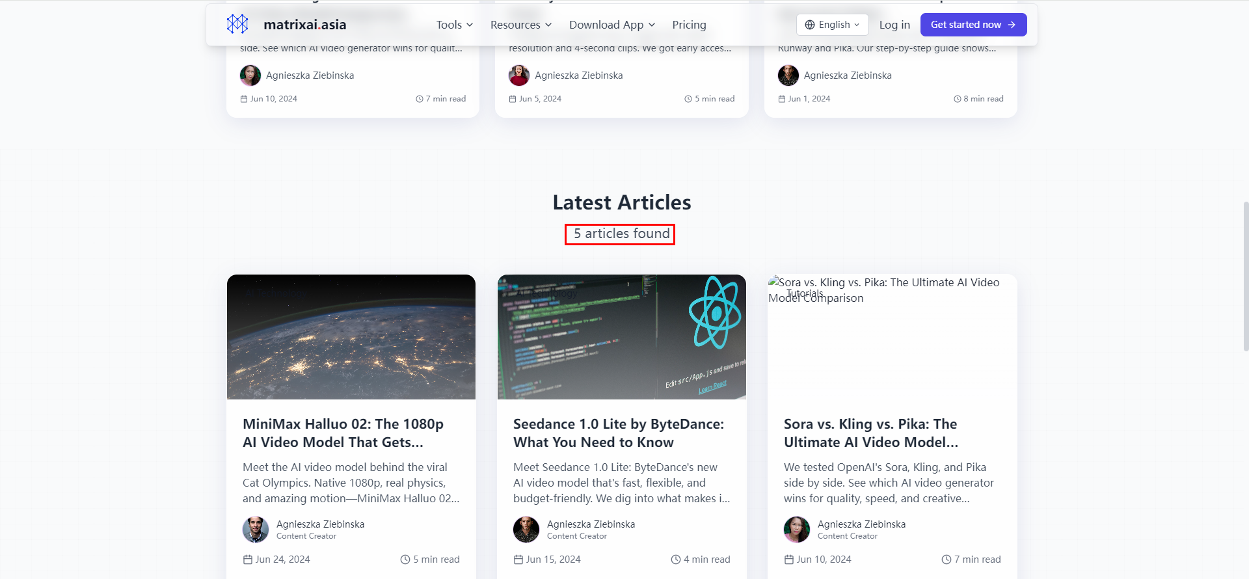

English | Chinese Simplified | Chinese Traditinal
5 articles found | 找到 5 篇文章 | 找到 5 篇文章

Sheet11
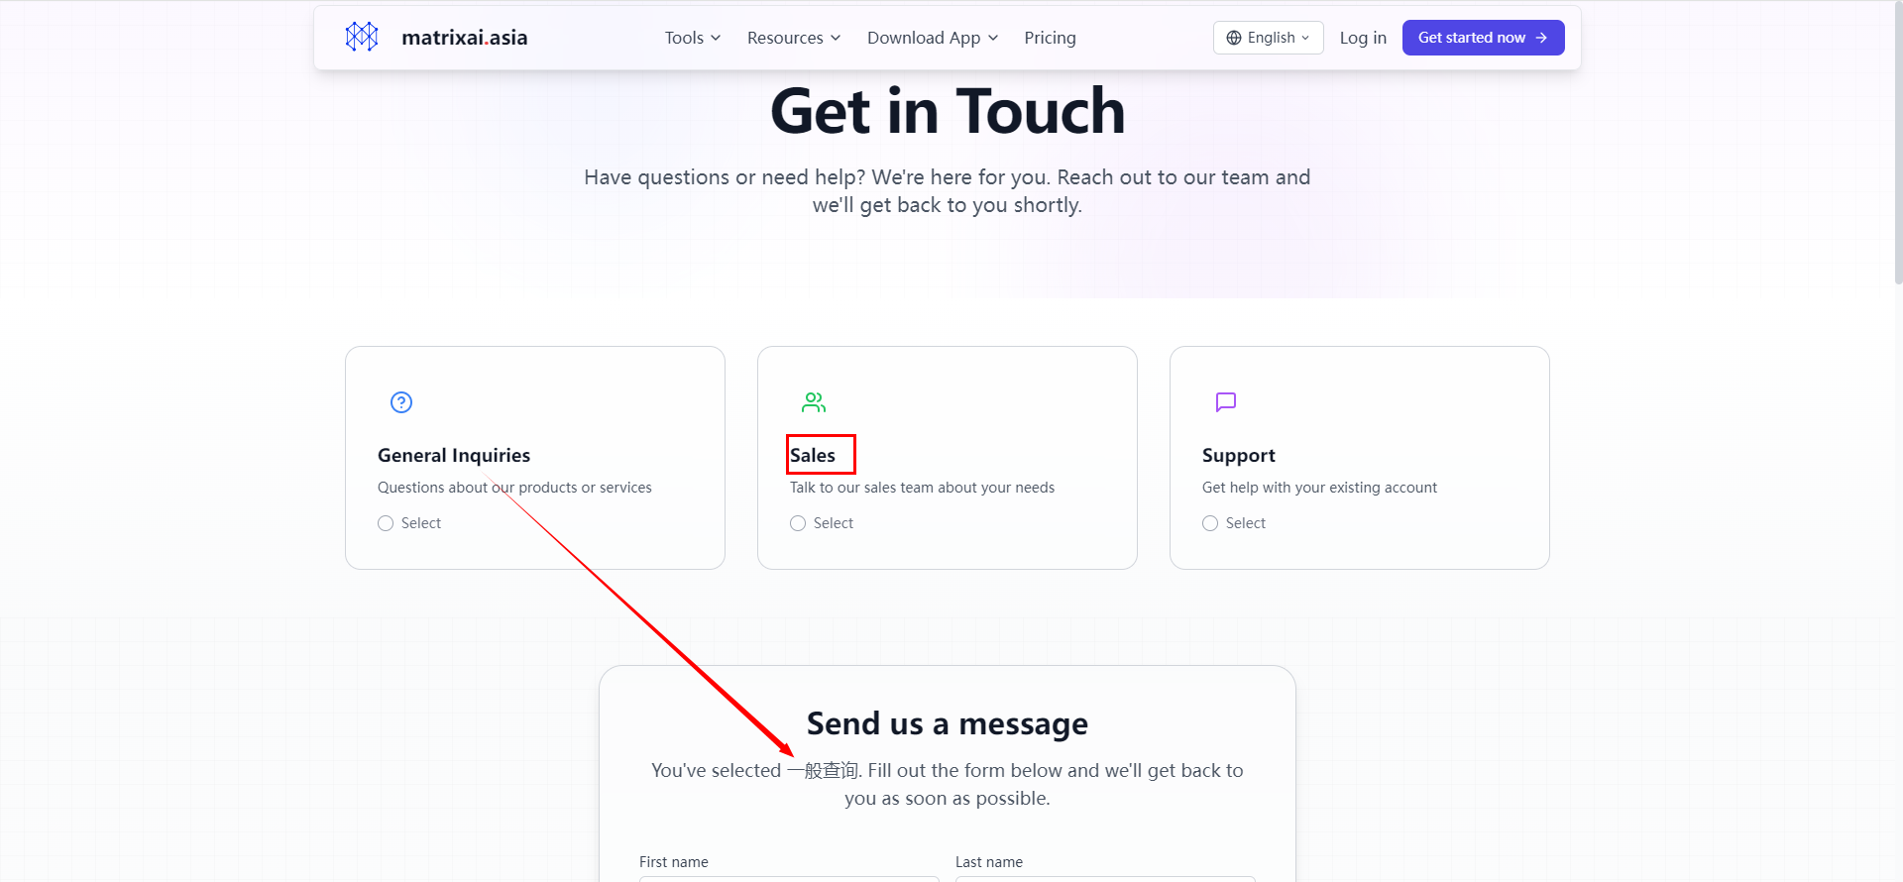

English | Chinese Simplified | Chinese Traditinal
Sales | 销售咨询 | 銷售諮詢

Sheet12
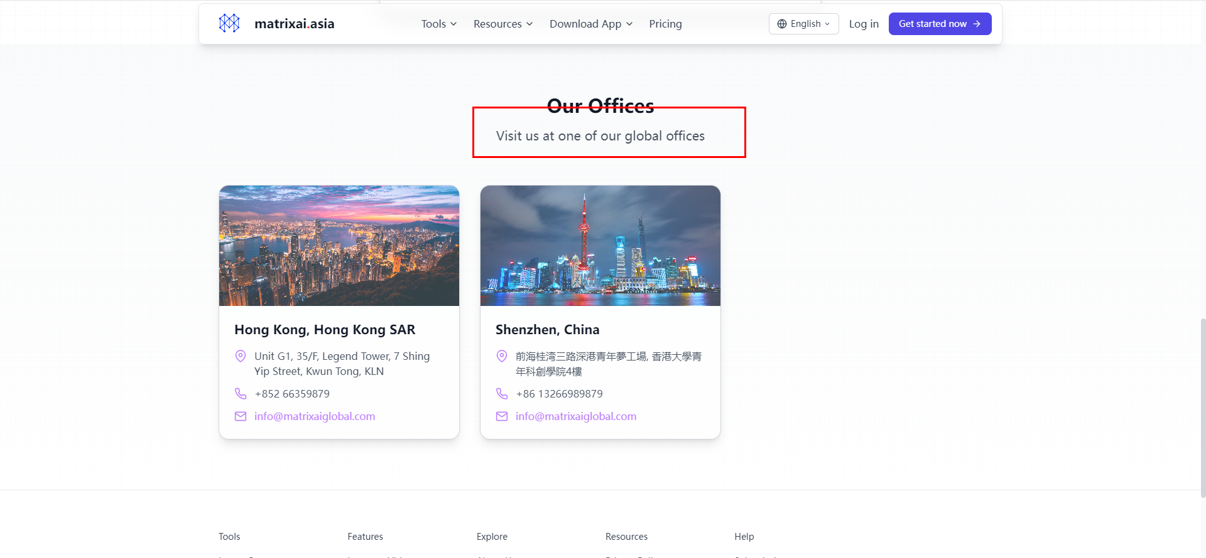

English | Chinese Simplified | Chinese Traditinal
Visit us at one of our global offices | 前往我们的任一全球办事处 | 前往我們的任一全球辦事處

Sheet13
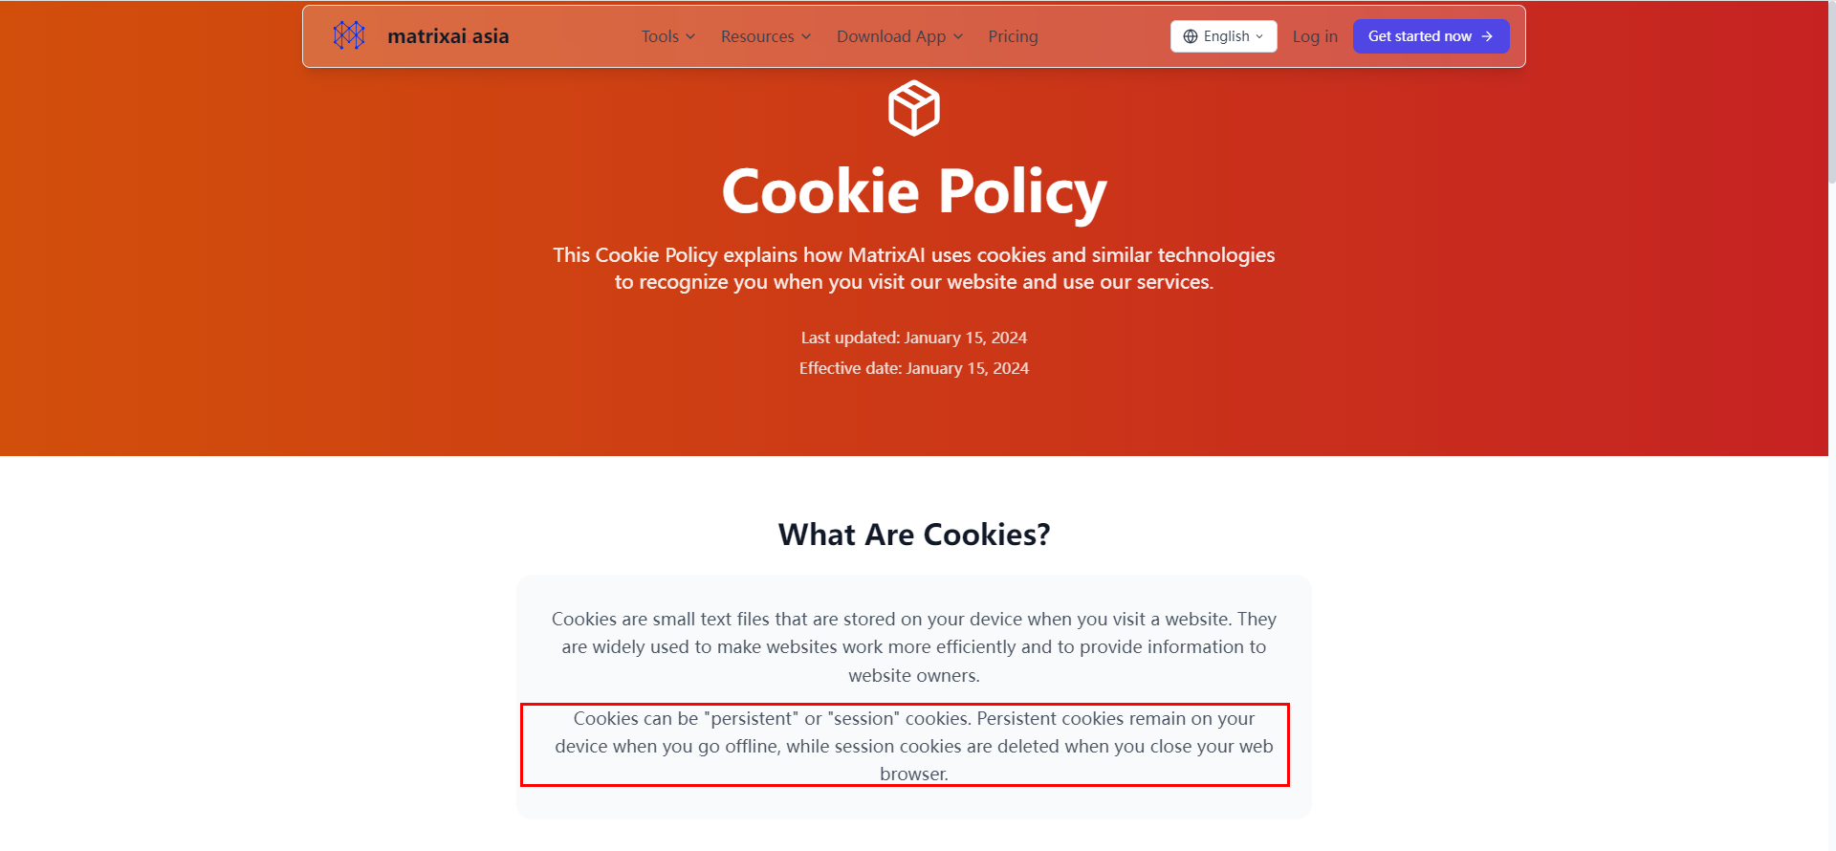

English | Chinese Simplified | Chinese Traditinal
This Cookie Policy explains how MatrixAI uses cookies and similar technologies to recognize you when you visit our website and use our services. | 本 Cookie 政策说明当你访问我们的网站并使用我们的服务时，MatrixAI 如何使用 Cookie 及类似技术来识别你 。 | 本 Cookie 政策說明當你訪問我們的網站並使用我們的服務時，MatrixAI 如何使用 Cookie 及類似技術來識別你 。
Cookies can be "persistent" or "session" cookies. Persistent cookies remain on your device when you go offline, while session cookies are deleted when you close your web browser. | Cookie 可分为 “持久型” 或 “会话型” Cookie 。持久型 Cookie 在你离线时仍会保留在设备上，而会话型 Cookie 在你关闭网络浏览器时会被删除 。 | Cookie 可分為 “持久型” 或 “會話型” Cookie 。持久型 Cookie 在你離線時仍會保留在設備上，而會話型 Cookie 在你關閉網絡瀏覽器時會被刪除 。
Types of Cookies We Use | 我们使用的 Cookie 类型 | 我們使用的 Cookie 類型

Sheet14
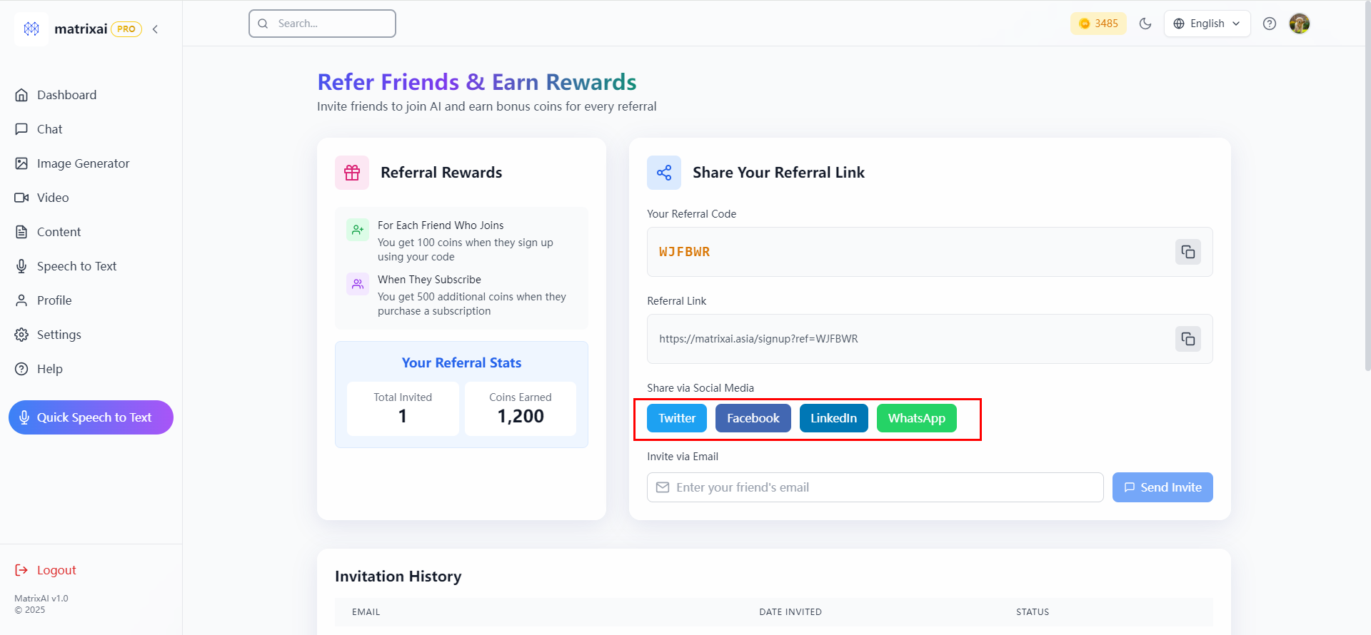

Don't translate it.

English | Chinese Simplified | Chinese Traditinal

Sheet15
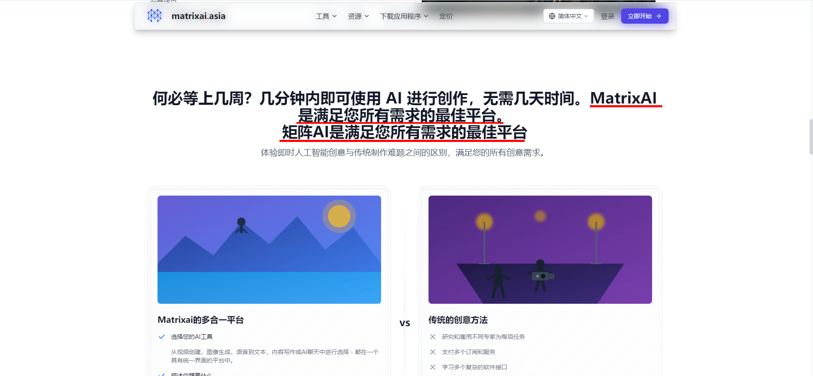

The Chinese version repeats a sentence
the English version is correct.

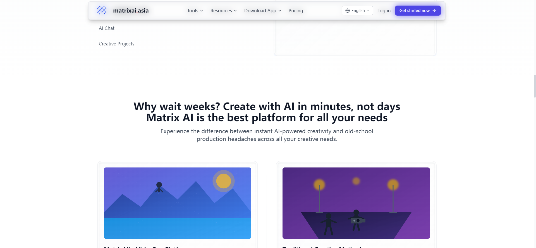

English | Chinese Simplified | Chinese Traditinal
Matrix AI is the best platform for all your needs | MatrixAI 是满足您所有需求的最佳平台。 | MatrixAI 是滿足您所有需求的最佳平臺。

Sheet16
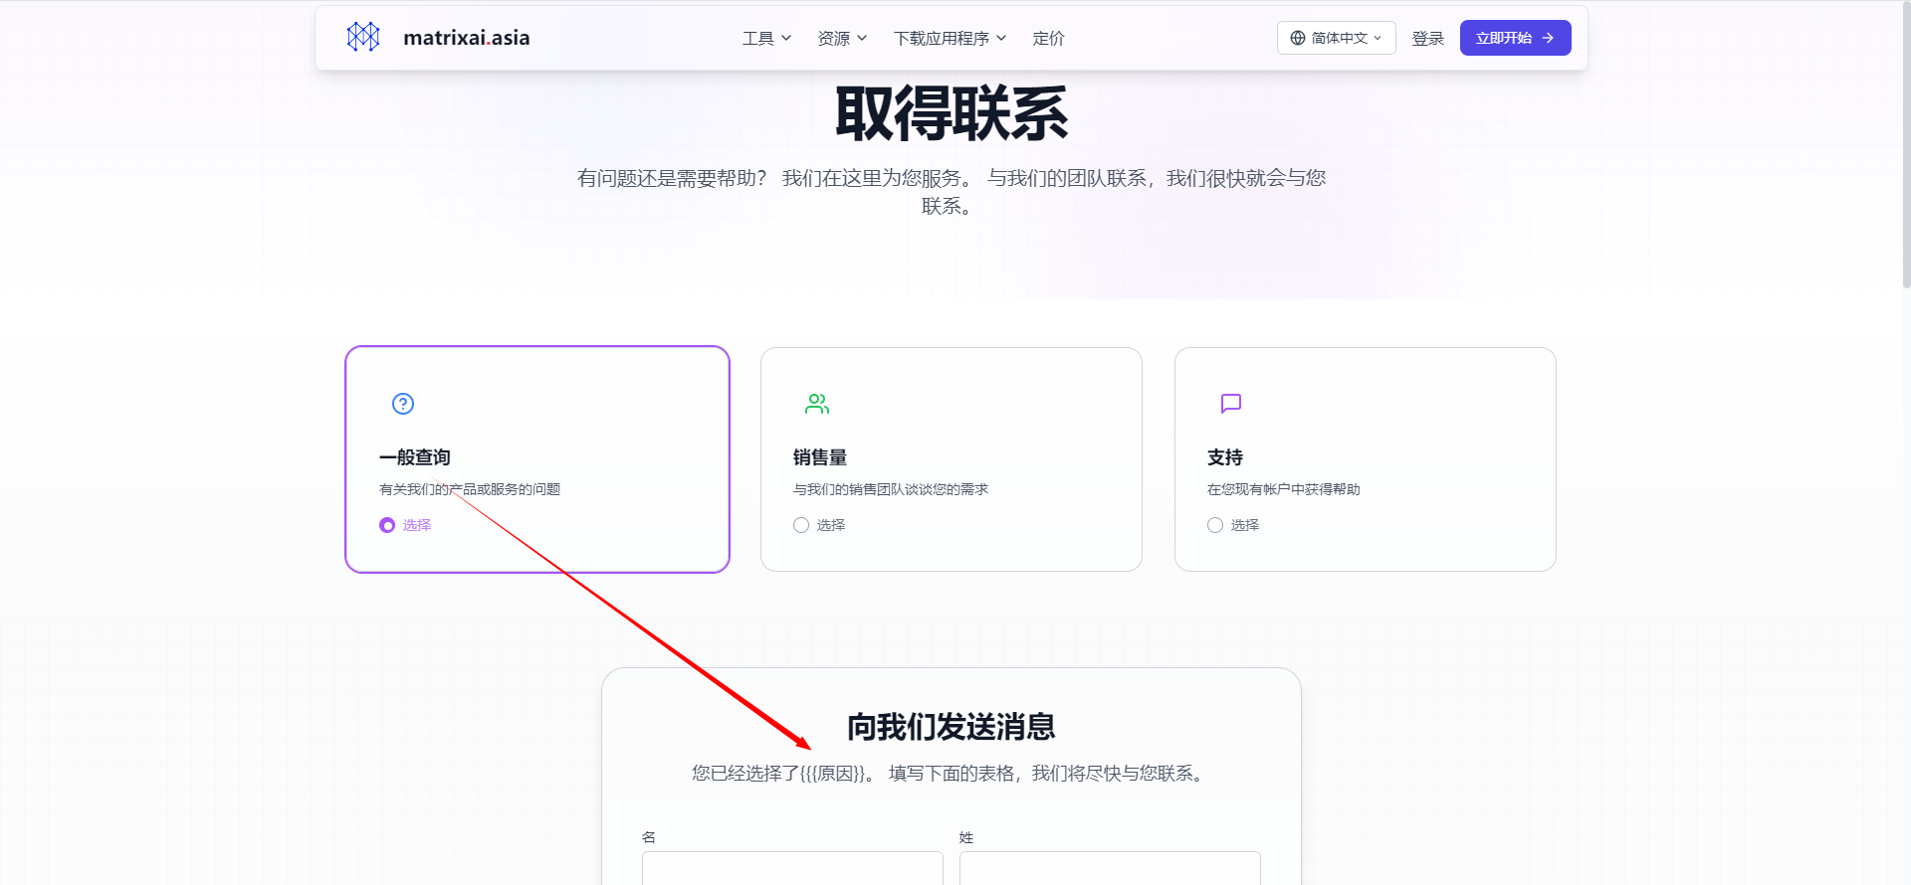
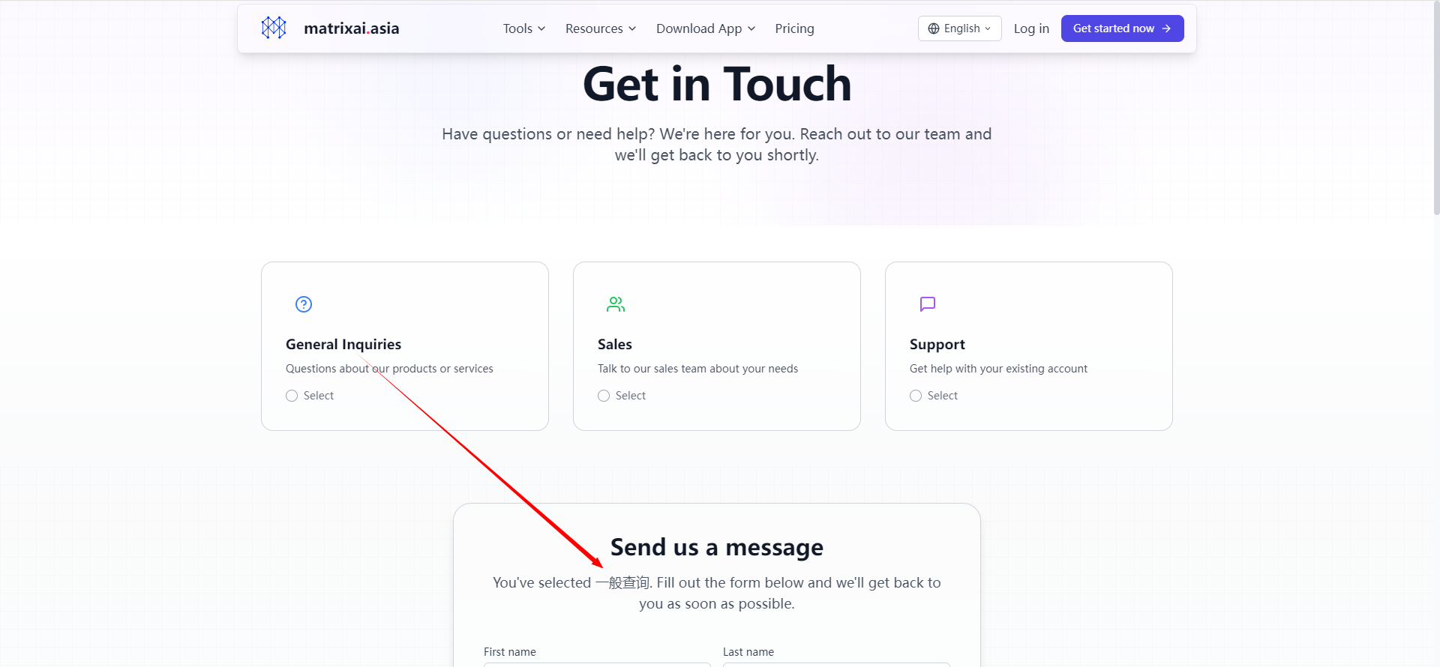

English | Chinese Simplified | Chinese Traditinal
You've selected General Inquiries. Fill out the form below and we'll get back to you as soon as possible. | 您已经选择了一般查询。 填写下面的表格，我们将尽快与您联系。 | 您已經選擇了一般查詢。 填寫下面的表格，我們將儘快與您聯繫。
You've selected Sales. Fill out the form below and we'll get back to you as soon as possible. | 您已经选择了销售咨询。 填写下面的表格，我们将尽快与您联系。 | 您已經選擇了銷售諮詢。 填寫下面的表格，我們將儘快與您聯繫。
You've selected Support. Fill out the form below and we'll get back to you as soon as possible. | 您已经选择了支持。 填写下面的表格，我们将尽快与您联系。 | 您已經選擇了支持。 填寫下面的表格，我們將儘快與您聯繫。

Sheet17
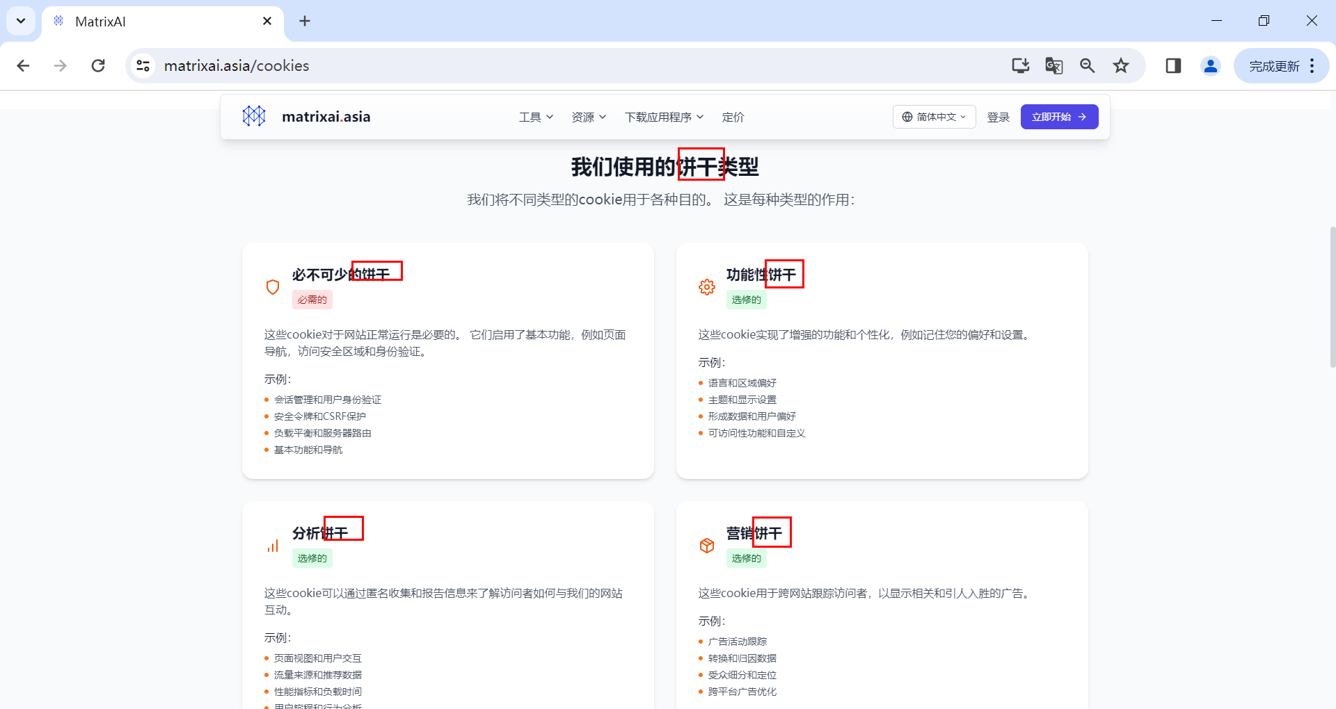
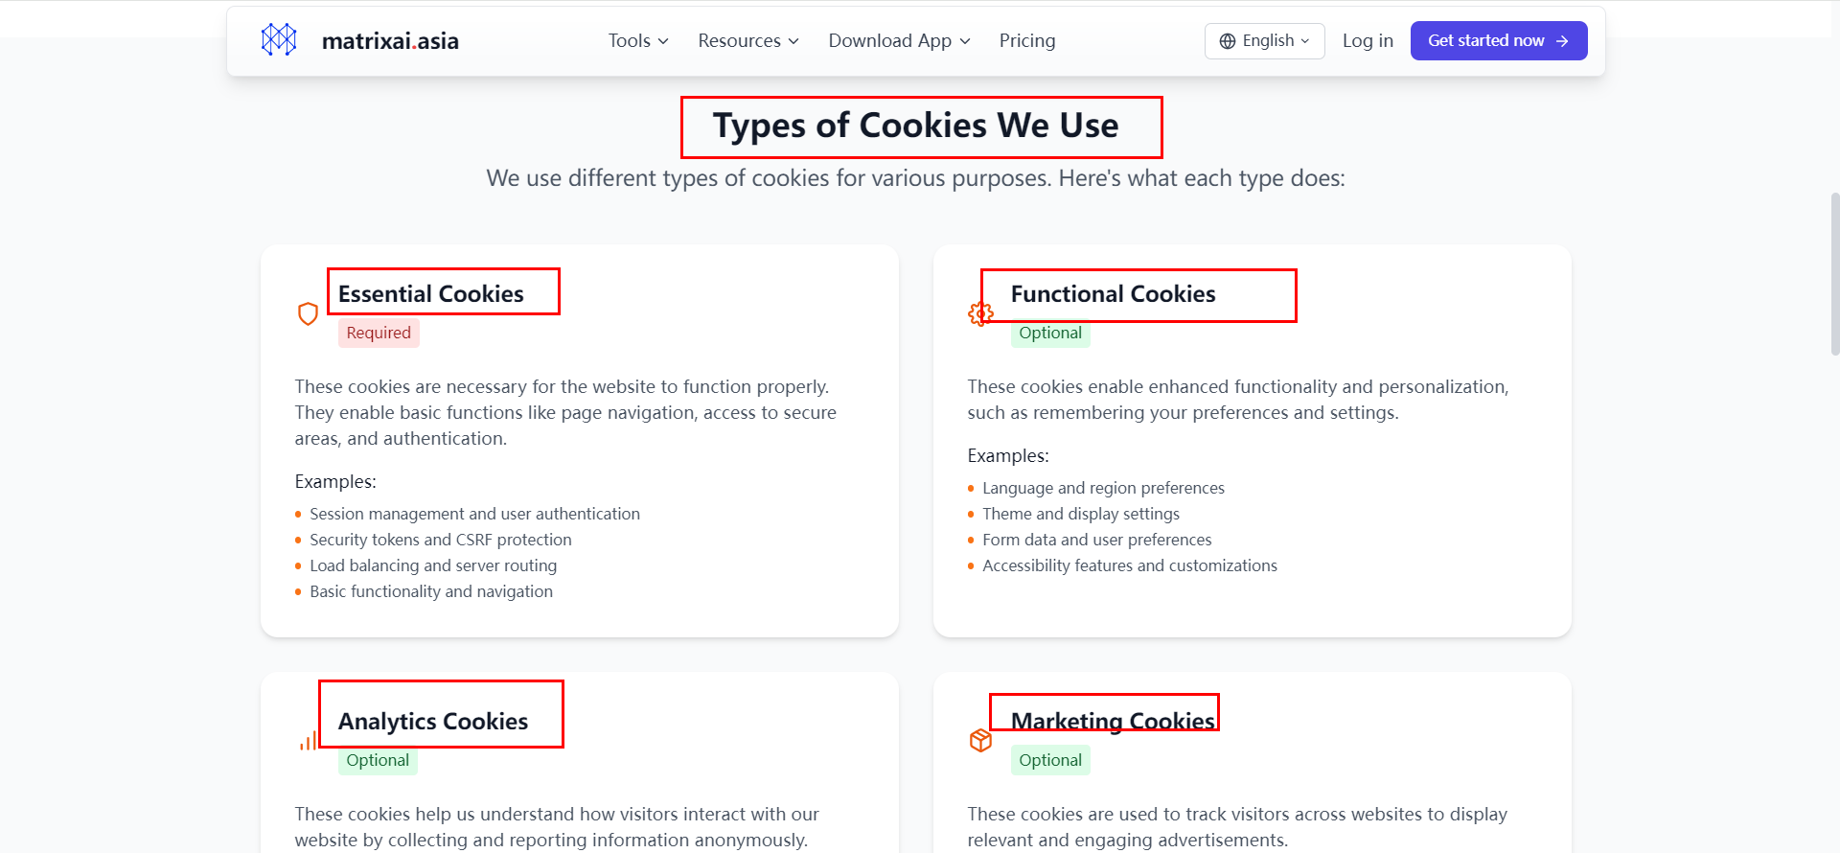

Don't translate them.

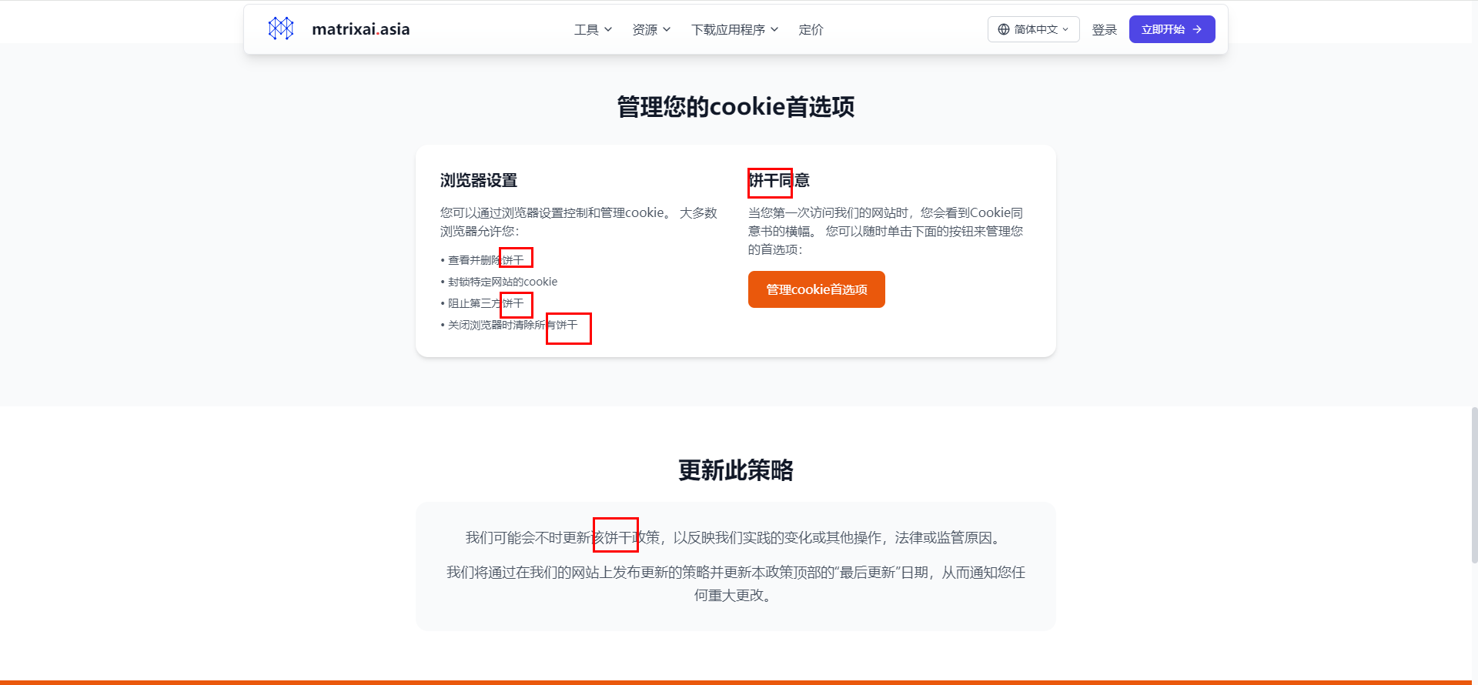
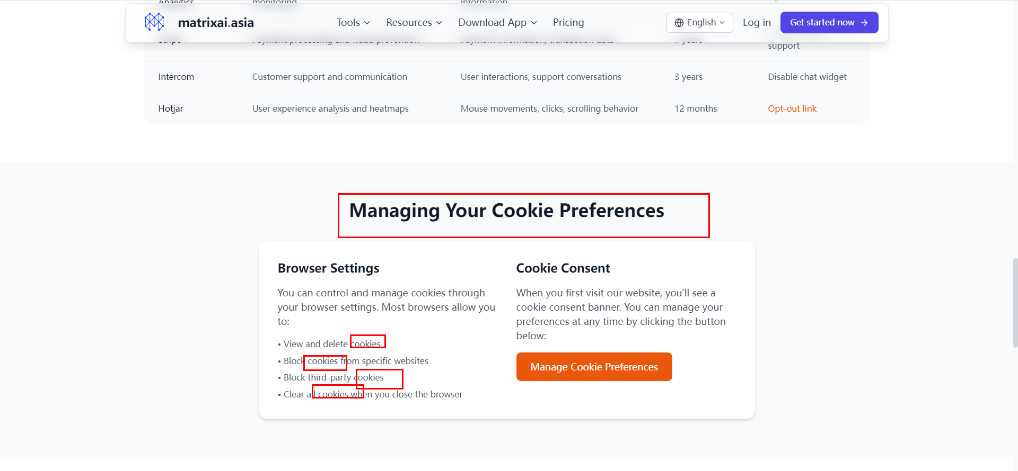

Don't translate them.

English | Chinese Simplified | Chinese Traditinal
Types of Cookies We Use | 我们使用的 Cookie 类型 | 我們使用的 Cookie 類型
Essential Cookies | 必不可少的 Cookie | 必不可少的 Cookie
Functional Cookies | 功能 Cookie | 功能 Cookie
Analytics Cookies | 分析型 Cookie | 分析型 Cookie
Marketing Cookies | 推广 Cookies | 推廣 Cookies
Cookie Consent | Cookie 同意 | Cookie 同意
Block all cookies | 阻止所有 Cookie | 阻止所有 Cookie
Block third-party cookies only | 仅阻止第三方 Cookie | 僅阻止第三方 Cookie
Delete existing cookies | 删除现有的 Cookie | 刪除現有的 Cookie
Set cookies to expire when you close your browser | 设置 Cookie 在您关闭浏览器时过期 | 設置 Cookie 在您關閉瀏覽器時過期
We may update this Cookie Policy from time to time to reflect changes in our practices or applicable laws. We will notify you of any material changes by posting the updated policy on our website. | 我们可能会不时更新本 Cookie 政策，以反映我们的做法或适用法律的变化。我们将通过在我们的网站上发布更新后的政策来通知您任何重大变更。 | 我們可能會不時更新本 Cookie 政策，以反映我們的做法或適用法律的變化。我們將通過在我們的網站上發佈更新後的政策來通知您任何重大變更。

